Sheet1
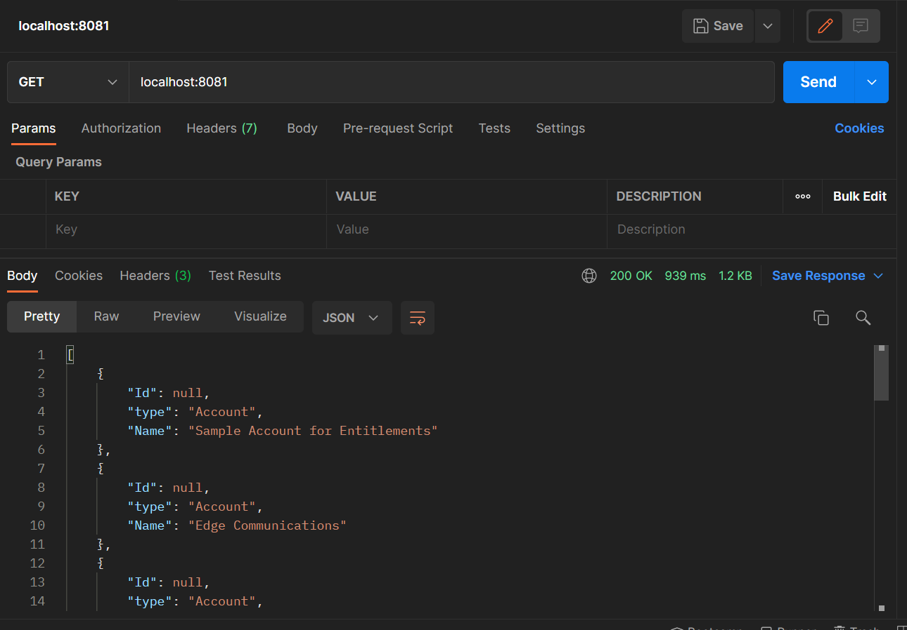
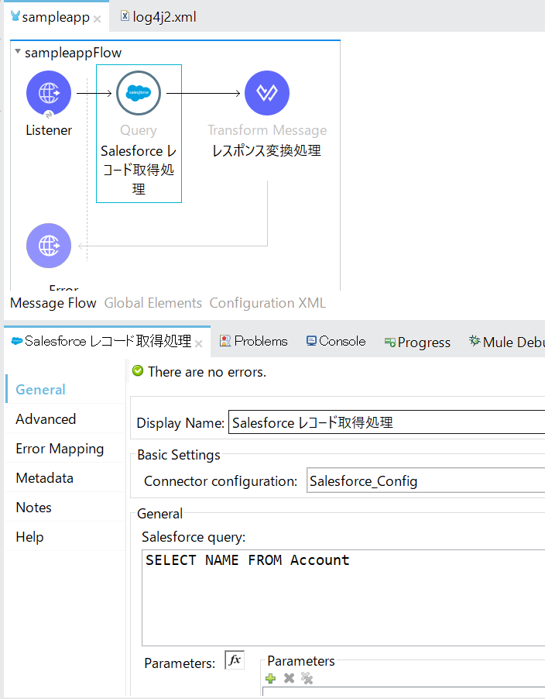
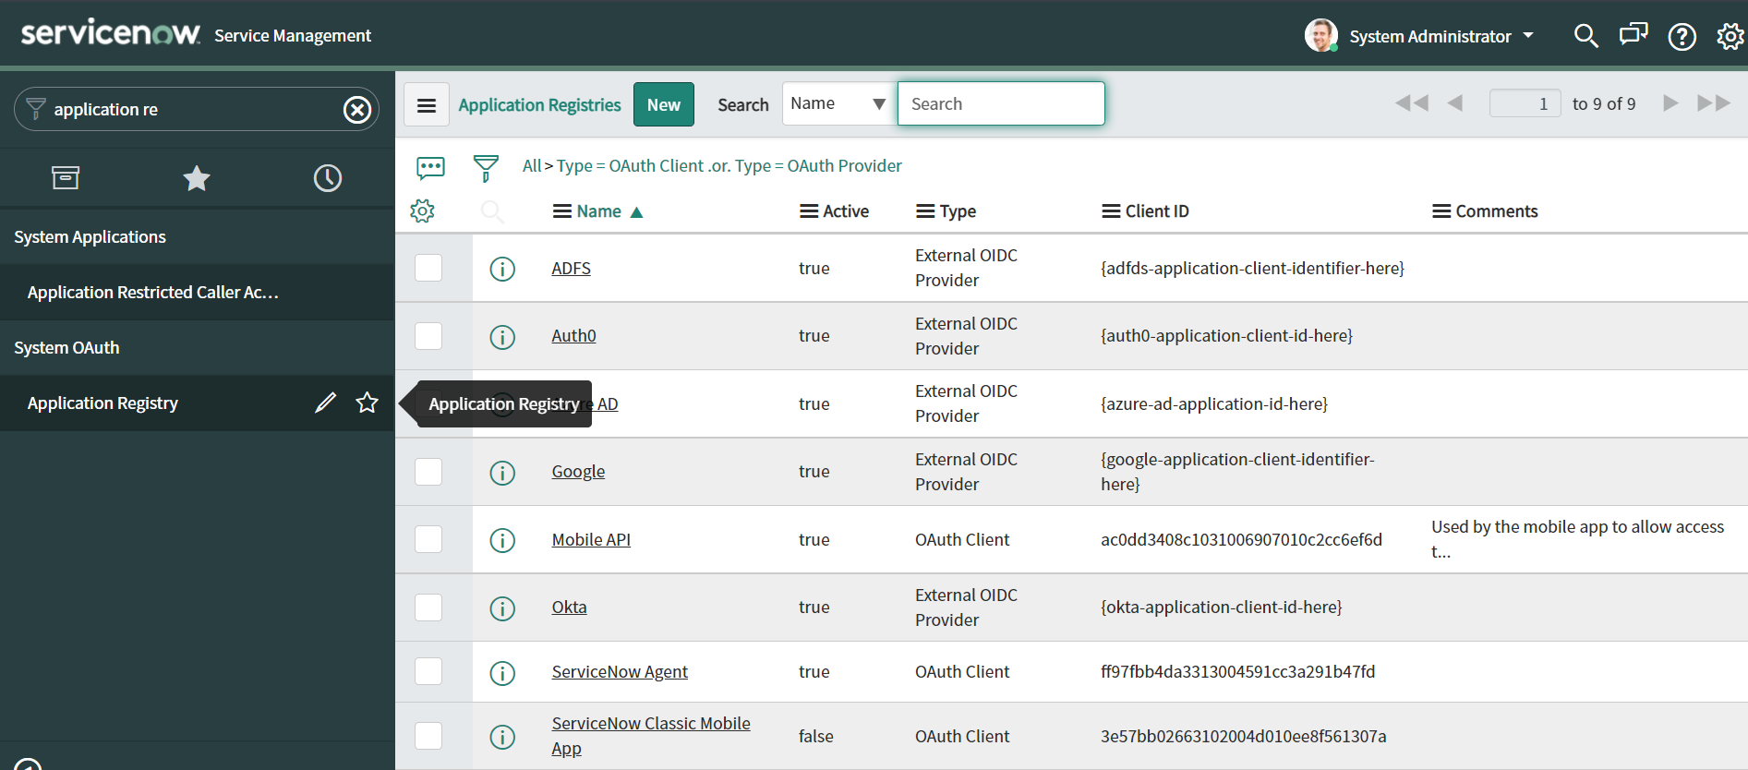
① [Application Registory]を入力する。
② メニューをクリックする。

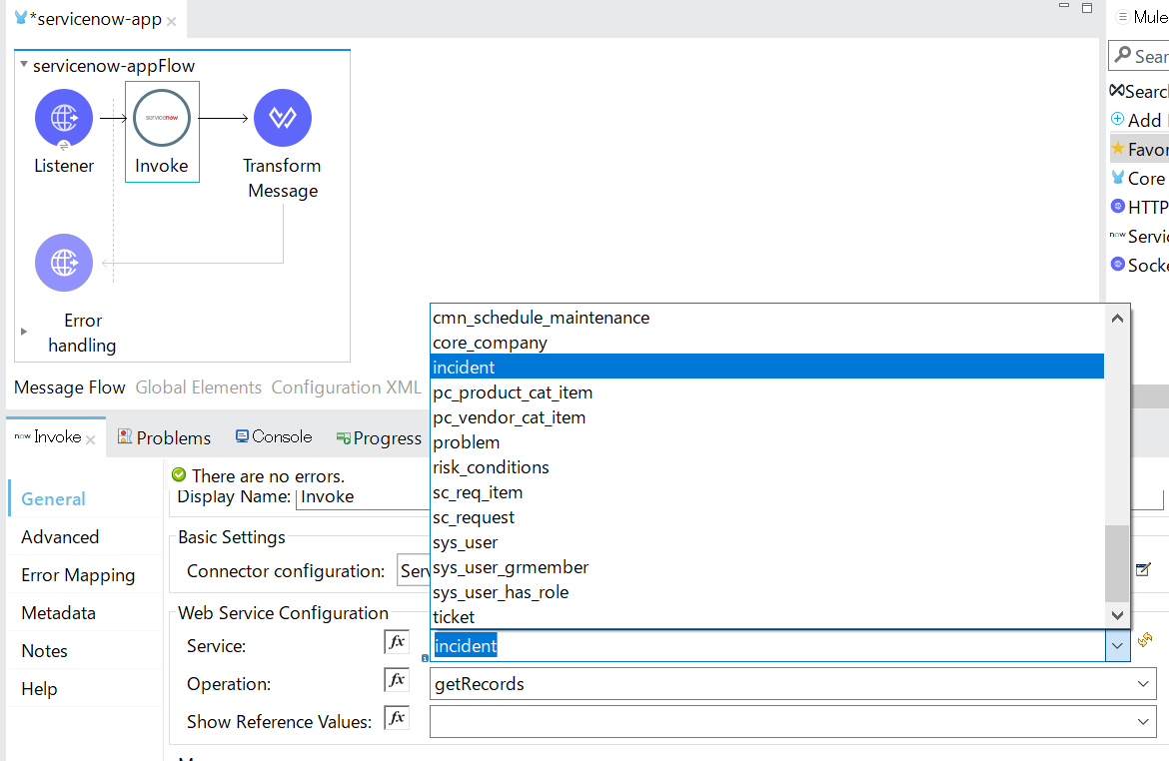
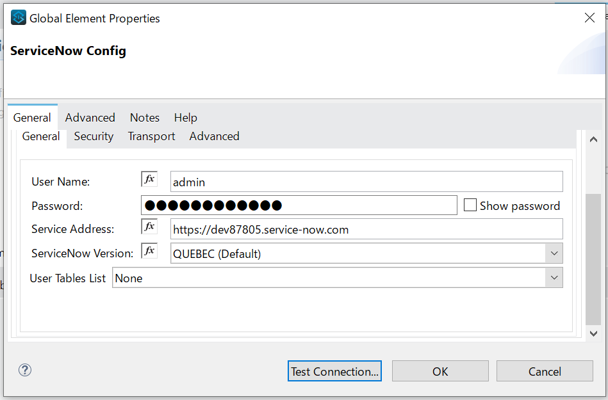

https://blogs.mulesoft.com/dev-guides/api-connectors-templates/how-to-use-servicenow-connector-anypoint-studio/
https://docs.mulesoft.com/jp/servicenow-connector/6.6/servicenow-reference
https://docs.servicenow.com/bundle/paris-application-development/page/integrate/web-services-apis/reference/r_GetRecords.html

https://docs.mulesoft.com/jp/servicenow-connector/6.6/
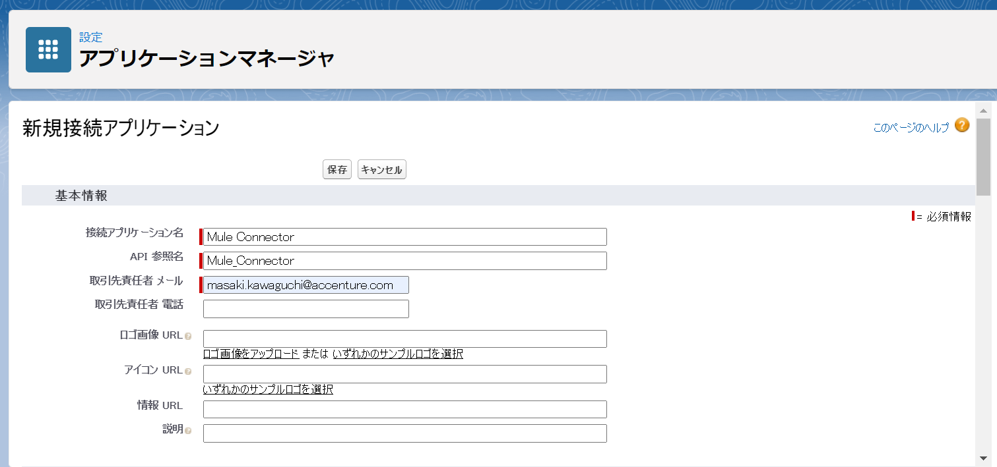

https://developer.salesforce.com/signup
https://developer.salesforce.com/signup

